Res 1642
Resolución Exenta N°1642 de 2025
FIJA NORMA TÉCNICA QUE ESTABLECE LAS CONDICIONES Y FORMA DE IDENTIFICACIÓN DE ELEMENTOS DE REDES DE TELECOMUNICACIONES
Artículo 1. Los titulares de servicios de telecomunicaciones que tengan derecho a tender o cruzar líneas aéreas o subterráneas, de conformidad a lo dispuesto en el artículo 18 de la Ley, deberán mantener cables, elementos de redes, y sus respectivos elementos de soporte debidamente identificados, al menos, mediante tipografía según se describe en la presente norma.
Para la identificación de los cables y demás elementos que conforman las redes de telecomunicaciones, incluyendo elementos de soporte, accesorios y anexos que se instalen, el operador de telecomunicaciones debe incorporar en todos sus elementos la tipografía, la cual se entenderá como el nombre, sigla o abreviatura que identifica al operador de telecomunicaciones que deberá informar a la Subsecretaría, y que deberá cumplir con las siguientes características: (i) estar incorporada al elemento de manera clara e indeleble; (ii) letra imprenta de un tamaño proporcional al elemento a identificar; y (iii) que permita su correcta identificación a simple vista, esto es, que una persona lo identifique desde el suelo, a una distancia de a lo menos 3 metros del elemento a identificar (o en adelante, "a simple vista").
Artículo 2. La tipografía debe ser resistente a rayos ultravioleta y a las condiciones climáticas de la zona en la cual se encuentra emplazado, debiendo contener el nombre, abreviación o sigla que identifique al operador de telecomunicaciones de manera clara e indeleble.
Se entenderá por tipografía:
a) Etiqueta identificadora: Etiqueta adosada de material flexible o estampado en el cuerpo del elemento de red que contenga nombre, abreviatura o sigla impreso del operador de telecomunicaciones propietario en el elemento de red.
b) Placa identificadora: Placa sujeta al elemento de red de polímero ultrarresistente, acero inoxidable o equivalentes que contenga nombre, abreviatura o sigla impreso del operador de telecomunicaciones propietario en el elemento de red.
c) Marca de color: Nombre, abreviatura o sigla que identifica al operador de telecomunicaciones y que incluye marca de pintura o estampado del color asociado a un operador de telecomunicaciones específico propietario del elemento de red, y que presente suficiente contraste en relación a la superficie del elemento a identificar.
d) Nombre del propietario escrito: Nombre, abreviatura o sigla impreso del operador de telecomunicaciones propietario en el elemento de red.
e) Marca sobre o bajo relieve: Nombre del operador de telecomunicaciones propietario, abreviatura o sigla que lo identifica, ubicada sobre o bajo relieve en el cuerpo del elemento de red, o con placa metálica adherida al mismo.

Composición Marca de Color
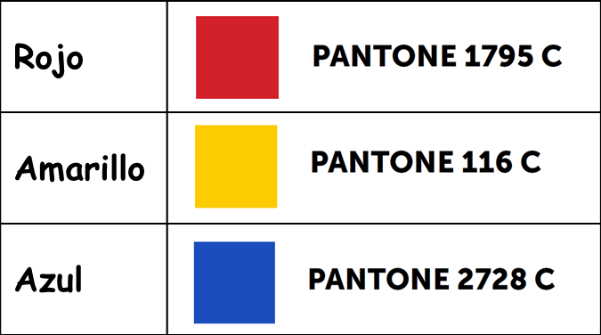
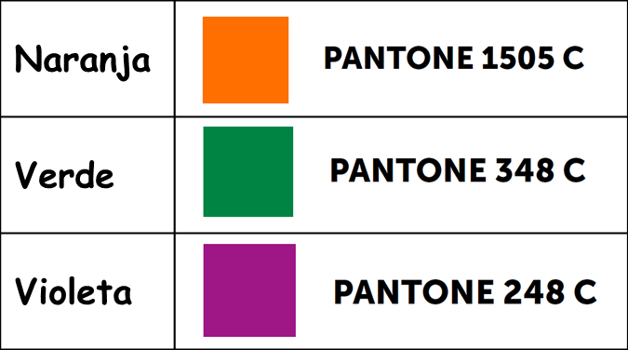
La Marca de Color la asigna Subtel a solicitud de la operadora de telecomunicaciones, y está compuesta por tres elementos:
a) Nombre, abreviatura o sigla que identifica a la operadora (la informa la empresa al solicitar color a Subtel)
b) Una combinatoria de 4 colores, de entre los siguientes (la asigna Subtel):
c) Código de Marca de Color alfanumérico único, que corresponde a la combinatoria de colores (lo asigna Subtel).

VALIDADOR
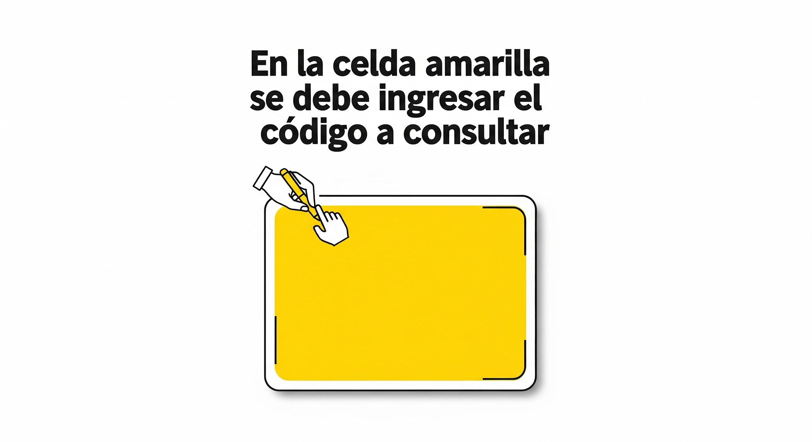
INGRESAR CÓDIGO A VALIDAR | 4U0L | NO DISPONIBLE

Razón Social de Operadora Asignada | Color 1 (asigna Subtel) | Color 2 (asigna Subtel) | Color 3 (asigna Subtel) | Color 4 (asigna Subtel)

NETV SPA | Rojo | Violeta | Violeta | Violeta

